Uloha 1
Statisticky soubor | Usporadany statisticky soubor |  | a) Proveďte roztřídění statistického souboru, vytvořte tabulku četností a nakreslete histogramy pro relativní četnosti a relativní kumulativní četnosti. |  |  |  |  |  |  |  |  |  |  |  | HELPER | Pocitanie rozptylu
-1.89 | -4.46 |  |  |  |  |  |  |  |  |  |  |  |  |  |  | 6.61724176
-2.37 | -4.19 |  | rozsah souboru | 50 |  |  |  |  |  |  |  |  |  |  |  | 5.30104576
-2.06 | -3.47 |  | min xi | -4.46 |  |  |  |  |  |  |  |  |  |  |  | 2.50398976
-4.46 | -3.3 |  | max | 0.25 |  |  |  |  |  |  |  |  |  |  |  | 1.99487376
-1.9 | -3.29 |  | variačný obor | -4.46 | 0.25 |  |  |  |  |  |  |  |  |  |  | 1.96672576
-2.4 | -3.16 |  | rozpetie | 4.71 |  |  |  |  |  |  |  |  |  |  |  | 1.61900176
-1.09 | -2.89 |  | Pocet tried | 11 |  |  |  |  |  |  |  |  |  |  |  | 1.00480576
-2.53 | -2.86 |  | dlzka triedy | 0.42818181818 |  |  |  |  |  |  |  |  |  |  |  | 0.94556176
-1.49 | -2.81 |  |  |  |  |  |  |  |  |  |  |  |  |  |  | 0.85082176
-1.73 | -2.79 |  |  |  |  |  |  |  |  |  |  |  |  |  |  | 0.81432576
-1.96 | -2.66 |  | trieda | xi- | xi+ | stred triedy | kumulat. četnosť | četnosť | relat. četnosť | relat. kum. Čet |  |  |  |  |  | 0.59660176
-2.11 | -2.66 |  | 1 | -4.46 | -4.0318181818 | -4.2459090909 | 2 | 2 | 0.04 | 0.04 |  |  |  |  |  | 0.59660176
-2.66 | -2.53 |  | 2 | -4.0318181818 | -3.6036363636 | -3.8177272727 | 2 | 0 | 0 | 0.04 |  |  |  |  |  | 0.41267776
-1.21 | -2.53 |  | 3 | -3.6036363636 | -3.1754545455 | -3.3895454545 | 5 | 3 | 0.06 | 0.1 |  |  |  |  |  | 0.41267776
-0.09 | -2.44 |  | 4 | -3.1754545455 | -2.7472727273 | -2.9613636364 | 10 | 5 | 0.1 | 0.2 |  |  |  |  |  | 0.30514576
-1.37 | -2.4 |  | 5 | -2.7472727273 | -2.3190909091 | -2.5331818182 | 17 | 7 | 0.14 | 0.34 |  |  |  |  |  | 0.26255376
-1.43 | -2.37 |  | 6 | -2.3190909091 | -1.8909090909 | -2.105 | 24 | 7 | 0.14 | 0.48 |  |  |  |  |  | 0.23270976
-2.89 | -2.13 |  | 7 | -1.8909090909 | -1.4627272727 | -1.6768181818 | 34 | 10 | 0.2 | 0.68 |  |  |  |  |  | 0.05875776
-1.55 | -2.11 |  | 8 | -1.4627272727 | -1.0345454545 | -1.2486363636 | 41 | 7 | 0.14 | 0.82 |  |  |  |  |  | 0.04946176
-0.29 | -2.06 |  | 9 | -1.0345454545 | -0.60636363636 | -0.82045454545 | 45 | 4 | 0.08 | 0.9 |  |  |  |  |  | 0.02972176
-1.92 | -2.02 |  | 10 | -0.60636363636 | -0.17818181818 | -0.39227272727 | 48 | 3 | 0.06 | 0.96 |  |  |  |  |  | 0.01752976
-0.73 | -1.96 |  | 11 | -0.17818181818 | 0.25 | 0.035909090909 | 50 | 2 | 0.04 | 1 |  |  |  |  |  | 0.00524176
Histogram - relativní četnost
Histogram - relativní kumutativní četnost
-2.53 | -1.92 |  |  |  |  |  |  |  |  |  |  |  |  |  |  | 0.00104976
-2.44 | -1.9 |  |  |  |  |  |  |  |  |  |  |  |  |  |  | 0.00015376
-2.66 | -1.89 |  |  |  |  |  |  |  |  |  |  |  |  |  |  | 0.00000576
-4.19 | -1.8 |  |  |  |  |  |  |  |  |  |  |  |  |  |  | 0.00767376
-0.37 | -1.76 |  |  |  |  |  |  |  |  |  |  |  |  |  |  | 0.01628176
-1.76 | -1.76 |  |  |  |  |  |  |  |  |  |  |  |  |  |  | 0.01628176
-3.47 | -1.73 |  |  |  |  |  |  |  |  |  |  |  |  |  |  | 0.02483776
-1.52 | -1.73 |  |  |  |  |  |  |  |  |  |  |  |  |  |  | 0.02483776
0.25 | -1.55 |  |  |  |  |  |  |  |  |  |  |  |  |  |  | 0.11397376
-0.68 | -1.52 |  |  |  |  |  |  |  |  |  |  |  |  |  |  | 0.13512976
-1.73 | -1.51 |  |  |  |  |  |  |  |  |  |  |  |  |  |  | 0.14258176
-1.51 | -1.49 |  |  |  |  |  |  |  |  |  |  |  |  |  |  | 0.15808576
-1.76 | -1.43 |  |  |  |  |  |  |  |  |  |  |  |  |  |  | 0.20939776
-2.13 | -1.37 |  |  |  |  |  |  |  |  |  |  |  |  |  |  | 0.26790976
-0.68 | -1.28 |  |  |  |  |  |  |  |  |  |  |  |  |  |  | 0.36917776
-1.28 | -1.28 |  |  |  |  |  |  |  |  |  |  |  |  |  |  | 0.36917776
-2.02 | -1.28 |  |  |  |  |  |  |  |  |  |  |  |  |  |  | 0.36917776
-0.35 | -1.21 |  | b) Vypočtěte aritmetický průměr, medián, modus, rozptyl a směrodatnou odchylku. |  |  |  |  |  |  |  |  |  |  |  |  | 0.45914176
-2.86 | -1.09 |  | aritmeticky priemer: | -1.8876 |  |  |  |  |  |  |  |  |  |  |  | 0.63616576
-0.85 | -0.85 |  | median | -1.845 |  |  |  |  |  |  |  |  |  |  |  | 1.07661376
-2.79 | -0.73 |  | modus | -1.6768181818 |  |  |  |  |  |  |  |  |  |  |  | 1.34003776
-3.29 | -0.68 |  | s^2 | 1.00545424 |  |  |  |  |  |  |  |  |  |  |  | 1.45829776
-1.28 | -0.68 |  | s | 1.0027234115 |  |  |  |  |  |  |  |  |  |  |  | 1.45829776
-3.3 | -0.37 |  |  |  |  |  |  |  |  |  |  |  |  |  |  | 2.30310976
-1.28 | -0.35 |  |  |  |  |  |  |  |  |  |  |  |  |  |  | 2.36421376
-1.8 | -0.29 |  | c) Vypočtěte bodové odhady střední hodnoty, rozptylu a směrodatné odchylky. |  |  |  |  |  |  |  |  |  |  |  |  | 2.55232576
-2.81 | -0.09 |  | B. odhad střední hodnoty | -1.8876 |  |  |  |  |  |  |  |  |  |  |  | 3.23136576
-3.16 | 0.25 |  | B. odhad rozptylu | 1.0259737143 |  |  |  |  |  |  |  |  |  |  |  | 4.56933376
 |  |  | B. odhad směrodatné odchylky | 1.0129036056

 |  |  | d) Testujte předpoklad o výběru z normálního rozdělení Pearsonovým (chí-kvadrát) testem na hladině významnosti 0,05. |  |  |  |  |  |  |  |  | priemer | -1.8876
 |  |  | trieda | xi- | xi+ | stred triedy | kumulat. četnosť | četnosť | Teoretická četnosť | roz^2/teor čet |  | b. odhad smerodajnej odchylky (o) | 1.0129036056
 |  |  | 1 | -1000 | -3 | -501.5 | 6 | 6 | 6.8026138772 | 0.094697280702
 |  |  | 2 | -3 | -2.529 | -2.7645 | 14 | 8 | 6.3619878746 | 0.42173669231 |  | Testovacie kriterium t= |  | 1.9390292859
 |  |  | 3 | -2.529 | -2.058 | -2.2935 | 20 | 6 | 8.4954717852 | 0.73302337857 |  | X^2_1-alfa pre k = 7 - 2 -1 stupnov volnosti: |  | 9.4877290368
 |  |  | 4 | -2.058 | -1.587 | -1.8225 | 30 | 10 | 9.1738849449 | 0.074392265473 |  | doplnok kritickeho oboru W_a = <0, X^2_1-alfa> = < 0, 9,48772903678116>.
Histogram - četnosti
 |  |  | 5 | -1.587 | -1.116 | -1.3515 | 40 | 10 | 8.011115501 | 0.49377162892
 |  |  | 6 | -1.116 | -0.645 | -0.8805 | 45 | 5 | 5.6572020432 | 0.076347728489
 |  |  | 7 | -0.645 | 1000 | 499.6775 | 50 | 5 | 5.4977239739 | 0.045060311388

 |  |  |  |  |  |  |  |  |  |  | Nezamietame

 |  |  | e) Za předpokladu (bez ohledu na výsledek části d)), že statistický soubor byl získán náhodným výběrem z normálního rozdělení,
 |  |  | určete intervalové odhady střední hodnoty, rozptylu a směrodatné odchylky se spolehlivostí 0,95 a 0,99.

 |  |  | Střední hodnota μ |  |  |  | Rozptyl σ^2 |  |  |  | Směrodatná odchylka
 |  |  | alpha | 0.05 |  |  | alpha | 0.05
 |  |  | k | 49 |  |  | k | 49
 |  |  | t(1-alfa/2) | 2.0095752371 |  |  | Chi(1-alfa/2) | 70.222413566
 |  |  | Interval | -2.1754640196 | -1.5997359804 |  | Chi(alfa/2)= | 31.554916463
 |  |  |  |  |  |  | Interval | 0.71590692269 | 1.5931815906 |  | 0.84611283094 | 1.2622129735

 |  |  | alpha | 0.01 |  |  | alpha | 0.01
 |  |  | k | 49 |  |  | k | 49
 |  |  | t(1-alfa/2) | 2.6799519736 |  |  | Chi(1-alfa/2) | 78.230708087
 |  |  | Interval | -2.2714929408 | -1.5037070592 |  | Chi(alfa/2)= | 27.24934907
 |  |  |  |  |  |  | Interval | 0.6426212063 | 1.8449142353 |  | 0.80163657994 | 1.3582761999

 |  |  | f)
 |  |  | alfa | 0.05
 |  |  | Testujeme hypotezu H0: μ = | 0
 |  |  | Tstovacie kriterium t= | -13.177312755
 |  |  | interval | -2.0095752371 | 2.0095752371

 |  |  |  | zamietame

 |  |  | g)
 |  | 1 | -1.89 |  | 21 | -1.92
 |  | 2 | -2.37 |  | 22 | -0.73
 |  | 3 | -2.06 |  | 23 | -2.53
 |  | 4 | -4.46 |  | 24 | -2.44
 |  | 5 | -1.9 |  | 25 | -2.66
 |  | 6 | -2.4 |  | 26 | -4.19
 |  | 7 | -1.09 |  | 27 | -0.37
 |  | 8 | -2.53 |  | 28 | -1.76
 |  | 9 | -1.49 |  | 29 | -3.47
 |  | 10 | -1.73 |  | 30 | -1.52
 |  | 11 | -1.96 |  | 31 | 0.25
 |  | 12 | -2.11 |  | 32 | -0.68
 |  | 13 | -2.66 |  | 33 | -1.73
 |  | 14 | -1.21 |  | 34 | -1.51
 |  | 15 | -0.09 |  | 35 | -1.76
 |  | 16 | -1.37 |  | 36 | -2.13
 |  | 17 | -1.43 |  | 37 | -0.68
 |  | 18 | -2.89 |  | 38 | -1.28
 |  | 19 | -1.55 |  | 39 | -2.02
 |  | 20 | -0.29 |  | 40 | -0.35
 |  |  |  |  | 41 | -2.86
 |  |  |  |  | 42 | -0.85
 |  |  |  |  | 43 | -2.79
 |  |  |  |  | 44 | -3.29
 |  |  |  |  | 45 | -1.28
 |  |  |  |  | 46 | -3.3
 |  |  |  |  | 47 | -1.28
 |  |  |  |  | 48 | -1.8
 |  |  |  |  | 49 | -2.81
 |  |  |  |  | 50 | -3.16

 |  | n | 20 |  | n | 30
 |  | priemer | -1.874 |  | priemer | -1.8966666667
 |  | rozptyl | 0.843034 |  | rozptyl | 1.1135288889 | tieto hodnoty asi nie, ale možno hej, na výpočet treba iné
 |  | s.odchylka | 0.9181688 |  | s.odchylka | 1.0552387829
 |  | S2(X) | 0.88740421053 |  | S2(Y) | 1.1519264368
 |  | 0.843034
 |  | 1.1135288889 | = | 0.75708318699

k1 | 19
k2 | 29
Falpha/2(19,29) | 0.41632966759
F 1 - alpha/2(19,29) | 2.2312738331
<Falpha/2(19,29), F 1- alpha/2(19,29)>
alfa | 0.05

 |  |  | Nezamietame

 |  |  |  |  |  |  |  |  |  | zlee
 |  |  |  | 0.0767290 |  |  |  |  |  | 0.0782673 | odchylka od vzoru :(

k | 48 |  |  |  |  | 0.076728971 | pre motiváciu
alfa | 0.05 | 0.975
t | 2.0106347576
interval
-2.0106347576 | 2.0106347576

 |  |  | Nezamietame

Uloha 2
 | X - Výška [cm] | Y - Váha [kg] | X^2 | Y^2 | X*Y
 | 164 | 34.12832 | 26896 | 1164.742226 | 5597.04448 |  | n | 20
 | 180 | 77.23918 | 32400 | 5965.8909271 | 13903.0524 |  | average X | 172.25
 | 181 | 76.90206 | 32761 | 5913.9268322 | 13919.27286 |  | average Y | 60.333849
 | 192 | 91.80698 | 36864 | 8428.5215767 | 17626.94016 |  | det(H) | 97515
 | 151 | 40.85764 | 22801 | 1669.3467464 | 6169.50364
 | 173 | 75.13385 | 29929 | 5645.0954158 | 12998.15605
 | 191 | 75.25298 | 36481 | 5663.0109989 | 14373.31918
 | 154 | 32.43271 | 23716 | 1051.8806779 | 4994.63734
 | 199 | 82.5216 | 39601 | 6809.8144666 | 16421.7984
 | 153 | 44.21184 | 23409 | 1954.6867962 | 6764.41152
 | 176 | 63.445 | 30976 | 4025.268025 | 11166.32
 | 167 | 51.78598 | 27889 | 2681.7877246 | 8648.25866
 | 199 | 90.55767 | 39601 | 8200.6915958 | 18020.97633
 | 183 | 65.89153 | 33489 | 4341.6937257 | 12058.14999 |  | a)
 | 172 | 73.02255 | 29584 | 5332.2928085 | 12559.8786 |  | r | 0.90820933311
 | 151 | 33.52231 | 22801 | 1123.7452677 | 5061.86881 |  | r^2 | 0.82484419275
 | 177 | 65.67131 | 31329 | 4312.7209571 | 11623.82187
 | 154 | 37.84813 | 23716 | 1432.4809445 | 5828.61202
 | 153 | 43.55024 | 23409 | 1896.6234041 | 6663.18672
 | 175 | 50.8951 | 30625 | 2590.311204 | 8906.6425
SUMA | 3445 | 1206.67698 | 598277 | 80204.532321 | 213305.85153
PRIEMER | 172.25 | 60.333849 |  |  |  |  | b)
 |  |  |  |  |  |  | test. krit. | 9.2068261529
 |  |  |  |  |  |  | dopl.krit.obor | 2.1009220402 | interval | 0 | 2.1009220402
Regresná priamka
 |  |  |  |  |  |  | Zamietame

 |  |  |  |  |  |  | c)
 |  |  |  |  |  |  | 1)
 |  |  |  |  |  |  | b2 | 1.1189543609
 |  |  |  |  |  |  | b1 | -132.40603966
 |  |  |  |  |  |  | y = b1 + b2x
 |  |  |  |  |  |  | S*min | 1296.3396228
 |  |  |  |  |  |  | s^2 | 72.018867934
 |  |  |  |  |  |  | s | 8.4863931051
 |  |  |  |  |  | 2) | n-2 | 18
 |  |  |  |  |  |  | alfa | 0.05
 |  |  |  |  |  |  | h^11 | 6.1352304774 |  | β0 | -100
 |  |  |  |  |  |  | t | -1.5416556286 | NEdobre
 |  |  |  |  |  |  | dopl.krit.obor | 2.1009220402 | Nezamietame | interval | -2.1009220402 | 2.1009220402
 |  |  |  |  |  |  | h^22 | 0.0002050966518 |  | β0 | 1
 |  |  |  |  |  |  | t | 0.97876388791 | NEdobre
spolahlivost | 0.95 |  |  |  |  |  | dopl.krit.obor | 2.1009220402 | Nezamietame | interval | -2.1009220402 | 2.1009220402
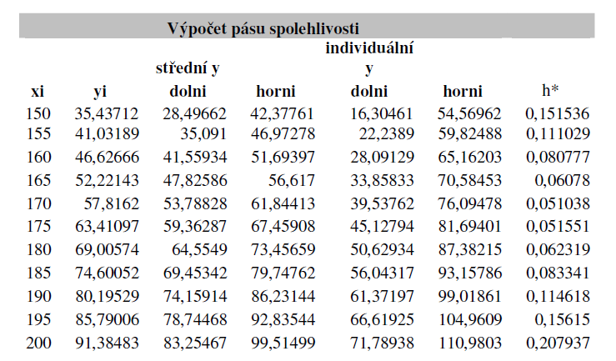
3) |  | stredne Y |  | individualne Y
X | Y | dolne | horne | dolne | horne | h*
150 | 35.43711 | 28.496618499 | 42.377610442 | 16.30461199 | 54.569616952 | 0.151536
155 | 41.03189 | 35.090997273 | 46.972775277 | 22.23890011 | 59.82487244 | 0.111029
160 | 46.62666 | 41.559344359 | 51.6939718 | 28.091290934 | 65.162025224 | 0.080777
165 | 52.22143 | 47.8258636 | 56.616996167 | 33.858337285 | 70.584522483 | 0.060780
170 | 57.81620 | 53.788278406 | 61.84412497 | 39.5376259 | 76.094777476 | 0.051038
175 | 63.41097 | 59.362868085 | 67.4590789 | 45.127939711 | 81.694007274 | 0.051551
180 | 69.00575 | 64.55490524 | 73.456585354 | 50.629343471 | 87.382147123 | 0.062319
185 | 74.60052 | 69.453418361 | 79.747615841 | 56.043179137 | 93.157855065 | 0.083341
190 | 80.19529 | 74.159139299 | 86.231438512 | 61.371971745 | 99.018606066 | 0.114618
195 | 85.79006 | 78.744678739 | 92.83544268 | 66.619260675 | 104.96086074 | 0.156150
200 | 91.38483 | 83.25467012 | 99.514994908 | 71.789381322 | 110.98028371 | 0.207937


k = m = n ???? | 18.00
alfa | 0.05
student t | 2.1009220402

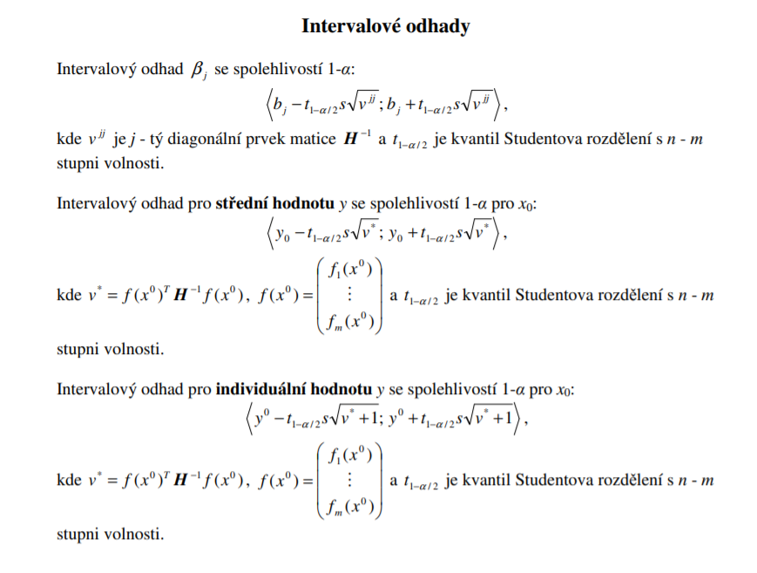
Pás spoľahlivosti pre strednú hodnotu
Pás spoľahlivosti pre individuálnu hodnotu
Niečo vygenerované
SUMMARY OUTPUT

Regression Statistics
Multiple R | 0.90820933311
R Square | 0.82484419275
Adjusted R Square | 0.81511331457
Standard Error | 8.4863931051
Observations | 20

ANOVA
 | df | SS | MS | F | Significance F
Regression | 1 | 6104.725995 | 6104.725995 | 84.765647809 | 3.1361978059E-08
Residual | 18 | 1296.3396228 | 72.018867934
Total | 19 | 7401.0656178

 | Coefficients | Standard Error | t Stat | P-value | Lower 95% | Upper 95% | Lower 95,0% | Upper 95,0%
Intercept | -132.40603966 | 21.020284334 | -6.2989652068 | 6.1453135777E-06 | -176.56801831 | -88.244061009 | -176.56801831 | -88.244061009
X Variable 1 | 1.1189543609 | 0.12153529808 | 9.2068261529 | 3.1361978059E-08 | 0.86361817446 | 1.3742905473 | 0.86361817446 | 1.3742905473

RESIDUAL OUTPUT

Observation | Predicted Y | Residuals
1 | 51.102475523 | -16.974155523
2 | 69.005745297 | 8.2334347033
3 | 70.124699658 | 6.7773603424
4 | 82.433197627 | 9.3737823729
5 | 36.556068832 | 4.3015711684
6 | 61.173064771 | 13.960785229
7 | 81.314243266 | -6.0612632663
8 | 39.912931914 | -7.4802219142
9 | 90.265878153 | -7.7442781532
10 | 38.793977553 | 5.4178624467
11 | 64.529927853 | -1.0849278533
12 | 54.459338605 | -2.6733586054
13 | 90.265878153 | 0.29179184679
14 | 72.362608379 | -6.4710783793
15 | 60.05411041 | 12.96843959
16 | 36.556068832 | -3.0337588316
17 | 65.648882214 | 0.022427785879
18 | 39.912931914 | -2.0648019142
19 | 38.793977553 | 4.7562624467
20 | 63.410973492 | -12.515873492

